Projeto 1 financiado
Exercício Fiscal de 2022 - Simulação

Unidade: Euro | (1) | (2) | (3)
Despesas1 em I&D no ano em referência: | Despesas Anuais do projeto 1 financiado | Subsidios homologados | Despesas Relevantes Não Subsidiadas (1-2)
 |  |  |  | Trata-se de um projeto de conceção ecológica? S/N | Não
TOTAL | 0.00 | 0.00 | 0.00
a) Aquisições de ativos fixos tangíveis, na proporção da sua afetação à realização de atividades de I&D |  | 0.00 | 0.00
b) Despesas com pessoal com habilitações literárias mínimas do nível 4 do Quadro Nacional de Qualificações | 0.00
Custo Real com RH até ao Nível 7 (inclusivé)
Custo Real com RH de Nível 8
d) Despesas de funcionamento, até ao máximo de 55% das despesas com o pessoal diretamente envolvido em tarefas de I&D contabilizadas a título de remunerações, ordenados ou salários, respeitantes ao exercício
e) Despesas relativas à contratação de atividades de I&D junto de entidades reconhecidas superiormente
h) Despesas com a aquisição de patentes que sejam predominantemente destinadas à realização de atividades de I&D
j) Despesas com acções de demonstração que decorram de projetos de I&D apoiados
1 Valores excluídos de IVA

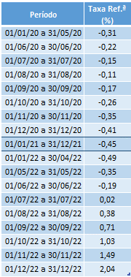
PROJETO 1

Investimento Elegível
Financiamento |  | Montante (euro) | % total investimento
Fundo perdido |  |  | 0.0%
Empréstimo |  |  | 0.0%
Total do Financiamento |  | 0.00 | 0.0%

Conversão do Empréstimo em Fundo Perdido
Características do empréstimo
Duração do Empréstimo (anos)
Nº períodos de carência (anos)

 |  | Incentivo (euro) | % total despesas
Subvenção a fundo perdido |  | 0.00 | 0.0%
 |  | 0.00 | 0.0%
Total do incentivo |  | 0.00 | 0.0%

Taxa de Referência de acordo com a data de aprovação do projeto (vide tabela à direita)

